Заказ 608-Москва-Октябрь
Заказ 608-Москва-Октябрь
Поставщик: Полки алюминий |  |  | SKU | 13
Кабинет: ИП Овсянников |  |  | Штук | 21176
Адрес Фабрики: Uma Industrial Park in Liubu City, Zhejiang Province, Innovation Street, Yagefei Bathroom |  |  | Коробов | 555 | Сумма | 213856
Контакт поставщика: Director Deng Junfeng 13336860388 350482666@qq.com |  |  | Объем, м3 | 94.067 | Вес, кг | 11389.7

N | Фото товара 产品照片 | Стикер товара 商品标签 | Артикул 货号 | Наименование 名称 | ШК 条码 | Кол-во, шт 数量 | Цена 单价 | Сумма 金额 | Штук в коробе 每箱数量 | Коробов 箱数 | Размер короба 外箱尺寸 | Вес короба, кг 单箱毛重 | Вес партии, кг 总重量 | Объем короба, м3 单箱体积 | Объем партии, м3 总体积 | Материал 材料 | Цвет 颜色 | Размер товара 产品尺寸 | Упаковка 包装 | Флаер 传单 | Коробка / макет 包装盒/刀版 | Комментарий 备注
1 |  |  | 2 прямые полки черные пластик | 2 прямые полки черные пластик | 2047922337836 | 1560 | 6 | 9360 | 40 | 39 | 63*32.5*76 | 19.5 | 760.5 | 0.15561 | 6.06879 | ПЛАСТИК/塑胶制品 | Черный / 黑色的 |  | Короб: 63*32.5*76; PCS/CTN: 40.0; G.W.: 19.5 кг; CBM: 0.15561 | Скачать | Брендированная коробка | Из контейнера/фуры: 3 фура Москва
2 |  |  | 2 прямые полки черные с крючками | 2 прямые полки черные с крючками | 2041780516501 | 4160 | 11.7 | 48672 | 40 | 104 | 63×32.5×76 | 24 | 2496 | 0.15561 | 16.18344 | алюминий (металл) 铝材 | Черный / 黑色的 |  | Короб: 60*26*78; PCS/CTN: 40.0; G.W.: 24 кг; CBM: 0.12168 | Скачать | Брендированная коробка | Из контейнера/фуры: 3 фура Москва
3 |  |  | 2 черные треугольные полки | 2 черные треугольные полки | 2039670520202 | 3120 | 13 | 40560 | 40 | 78 | 64*46.5*63 | 23.1 | 1801.8 | 0.187488 | 14.624064 | алюминий (металл) 铝材 | Черный / 黑色的 |  | Короб: 64*46.5*63; PCS/CTN: 40.0; G.W.: 23.1 кг; CBM: 0.187488 | Скачать | Брендированная коробка | Из контейнера/фуры: 3 фура Москва
4 |  |  | 2 черные треугольные полки пластик | 2 черные треугольные полки пластик | 2047922349839 | 1560 | 6 | 9360 | 40 | 39 | 64*46,5*63 | 20.9 | 815.1 | 0.187488 | 7.312032 | ПЛАСТИК/塑胶制品 | Черный / 黑色的 |  | Короб: 64*46,5*63; PCS/CTN: 40.0; G.W.: 20.9 кг; CBM: 0.187488 | Скачать | Брендированная коробка | Из контейнера/фуры: 3 фура Москва
5 | 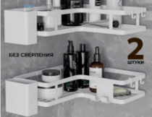 | 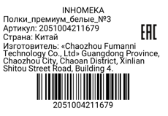 | Полки_премиум_белые_№3 | Полки_премиум_белые_№3 | 2051004211679 | 1536 | 13 | 19968 | 32 | 48 | 58×58×58 | 22 | 1056 | 0.195112 | 9.365376 | ПЛАСТИК/塑胶制品 | Белый / 白色的 |  | Короб: 57х57х58; PCS/CTN: 32.0; G.W.: 22.0 кг; CBM: 0.188 | Скачать | Брендированная коробка | Из контейнера/фуры: 3 фура Москва
6 | 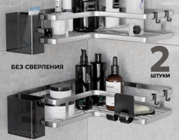 | 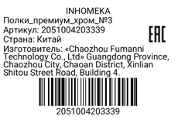 | Полки_премиум_хром_№3 | Полки_премиум_хром_№3 | 2051004203339 | 1024 | 16 | 16384 | 32 | 32 | 58×58×58 | 22 | 704 | 0.195112 | 6.243584 | Пластик塑料 | Хром铬色 |  | товар упаковать в брендированную коробку с уже напечатанным штрихкодом, крючки и крепления упаковать в пакетики, в коробку положить наш флаер формата а5 цветной двусторонний | Скачать | Стандартная упаковка | Из контейнера/фуры: 3 фура Москва
7 | 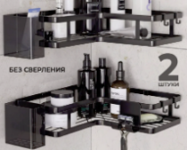 |  | Полки_премиум_черные_№3 | Полки_премиум_черные_№3 | 2051004196259 | 1536 | 12 | 18432 | 32 | 48 | 58×58×58 | 22 | 1056 | 0.195112 | 9.365376 | ПЛАСТИК/塑胶制品 | Черный / 黑色的 |  | Короб: 57х57х58; PCS/CTN: 32.0; G.W.: 22.0 кг; CBM: 0.188 | Скачать | Брендированная коробка | Из контейнера/фуры: 3 фура Москва
8 |  | 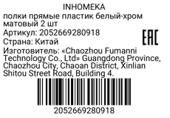 | полки прямые пластик белый-хром матовый 2 шт | полки прямые пластик белый-хром матовый 2 шт | 2052669280918 | 1040 | 8 | 8320 | 40 | 26 | 63*32,5*76 | 16.4 | 426.4 | 0.15561 | 4.04586 | Пластик塑料 | Белый с серебристым白色配银色 |  | Комплект: 2 полки, 4 крепления, 4 крючка; Проверить качество: сварка, окраска, геометрия, без ржавчины 套装：2个置物架，4个固定件，4个挂钩；检查质量：焊接平整，喷漆均匀，尺寸准确，无生锈 | Скачать | Стандартная упаковка | Из контейнера/фуры: 3 фура Москва
9 |  | 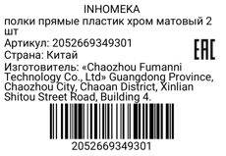 | полки прямые пластик хром матовый 2 шт | полки прямые пластик хром матовый 2 шт | 2052669349301 | 2080 | 8 | 16640 | 40 | 52 | 63*32,5*76 | 16.4 | 852.8 | 0.15561 | 8.09172 | Пластик塑料 | Хром铬色 |  | Комплект: 2 полки, 4 крепления, 4 крючка; Проверить качество: сварка, окраска, геометрия, без ржавчины 套装：2个置物架，4个固定件，4个挂钩；检查质量：焊接平整，喷漆均匀，尺寸准确，无生锈 | Скачать | Стандартная упаковка | Из контейнера/фуры: 3 фура Москва
10 | 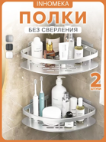 | 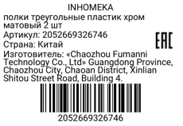 | полки треугольные пластик хром матовый 2 шт | полки треугольные пластик хром матовый 2 шт | 2052669326746 | 1280 | 8 | 10240 | 40 | 32 | 64*46,5*63 | 16.8 | 537.6 | 0.187488 | 5.999616 | Пластик塑料 | Хром铬色 |  | Комплект: 2 полки, 4 крепления, 4 крючка; Проверить качество: сварка, окраска, геометрия, без ржавчины 套装：2个置物架，4个固定件，4个挂钩；检查质量：焊接平整，喷漆均匀，尺寸准确，无生锈 | Скачать | Стандартная упаковка | Из контейнера/фуры: 3 фура Москва
11 |  |  | полки треугольные с крючками пластик белые 2 шт | полки треугольные с крючками пластик белые 2 шт | 2052669313029 | 720 | 7 | 5040 | 40 | 18 | 70×53×32 | 15.5 | 279 | 0.11872 | 2.13696 | Пластик塑料 | Белый白色 |  | Комплект: 2 полки, 4 крепления, 4 крючка; Проверить качество: сварка, окраска, геометрия, без ржавчины 套装：2个置物架，4个固定件，4个挂钩；检查质量：焊接平整，喷漆均匀，尺寸准确，无生锈 | Скачать | Стандартная упаковка | Из контейнера/фуры: 3 фура Москва
12 | 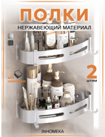 | 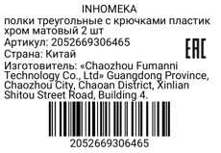 | полки треугольные с крючками пластик хром матовый 2 шт | полки треугольные с крючками пластик хром матовый 2 шт | 2052669306465 | 760 | 8 | 6080 | 40 | 19 | 70×53×32 | 15.5 | 294.5 | 0.11872 | 2.25568 | Пластик塑料 | Хром铬色 |  | Комплект: 2 полки, 4 крепления, 4 крючка; Проверить качество: сварка, окраска, геометрия, без ржавчины 套装：2个置物架，4个固定件，4个挂钩；检查质量：焊接平整，喷漆均匀，尺寸准确，无生锈 | Скачать | Стандартная упаковка | Из контейнера/фуры: 3 фура Москва
13 | 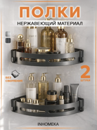 | 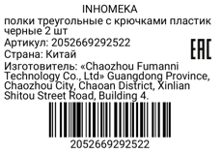 | полки треугольные с крючками пластик черные 2 шт | полки треугольные с крючками пластик черные 2 шт | 2052669292522 | 800 | 6 | 4800 | 40 | 20 | 70×53×32 | 15.5 | 310 | 0.11872 | 2.3744 | Пластик塑料 | Черный黑色 |  | Комплект: 2 полки, 4 крепления, 4 крючка; Проверить качество: сварка, окраска, геометрия, без ржавчины 套装：2个置物架，4个固定件，4个挂钩；检查质量：焊接平整，喷漆均匀，尺寸准确，无生锈 | Скачать | Стандартная упаковка | Из контейнера/фуры: 3 фура Москва

